Sheet1
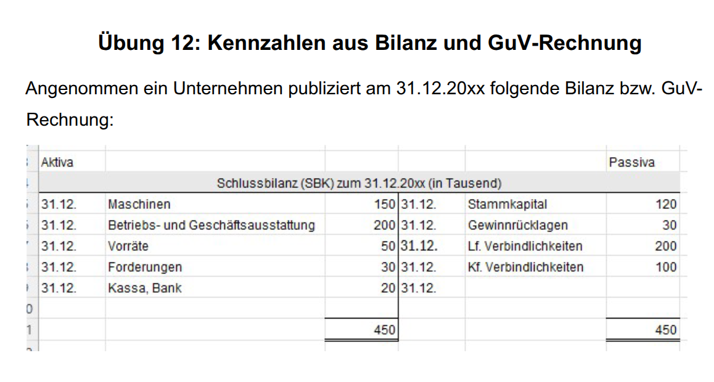
EK | Lf Verb. | Kf.Verb | AV | UV | FK
150 | 200 | 100 | 350 | 100 | 300

a) | Eigenkapitalquote:
 | EK / GK * 100 |  | EK = | 150
 |  |  | GK | 450
 | 33.333333333

b) | Anlagendeckung (Grad II)

 | (EK + langfr. Verbindl.)/AV
 | 100
c) | Verschuldungsgrad (statisch)
 | FK / EK
 | 200
d) | Liquidität Grad I
 | Kassa, Bank / kf. Verb
 | 20
e) | Liquidität Grad 2
 | (Cash + Forderungen)/kf. Verb
 | 50
f) | Working Capital
 | kurzfr. UV - kurzfr. Verb.
 | 0
g) | Liquidität Grad 3
 | ges. UV / Verbindl.
 | 100

EK | Lf Verb. | Kf.Verb | AV | UV | FK
150 | 200 | 100 | 350 | 100 | 300
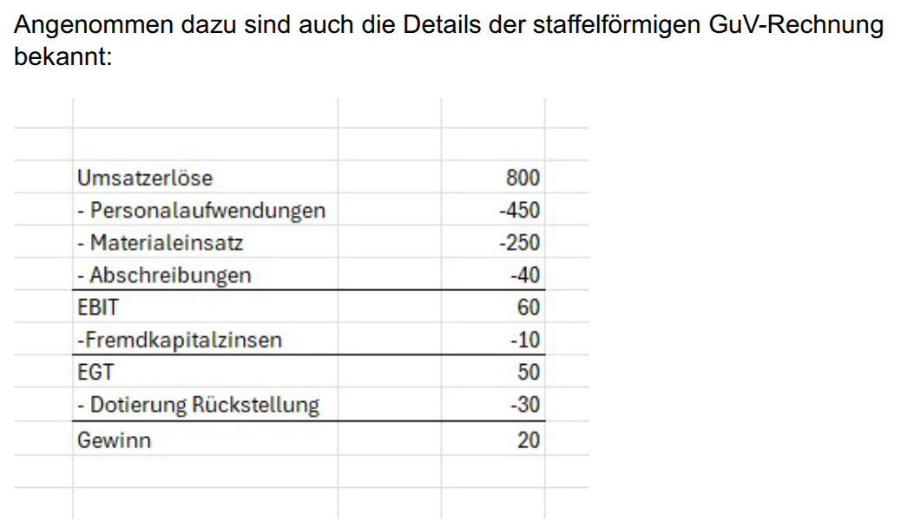

h) | operativer Cashflow
 | 90

 | 90

 | Effektivverschuldung
 | Fremdkap - alles liquide |  |  | 280

i) | Schuldentilgungsdauer
 | Effektivverschuldung / Cashflow
 | 3.1111111111

j) | Eigenkapitalrentabilität
 | Gewinn / Eigenkapital
 | 13.333333333

k) | Gesamtkapitalrentabilität
 | (Gewinn+FKZinsen)/(EK+FK)
 | 6.6666666667

I) | Umschlagshäufigkeit des Vermögens
 | Umsatz / GesKap
 | 1.7777777778

